Antrag
 |  |  |  |  | 

 | Sie bestimmen den Finanzierungs-Zinssatz.

 | Antrag für Differenz-Finanzierung
 | (Bitte dieses unterzeichnete Formular per Fax gleichzeitig mit dem Finanzierungs-Antrag einreichen.)
 | Partner |  |  |  | Kunde

 | Firmenname | Muster AG |  |  | Nachname

 | Adresse 1 | Musterstrasse 25 |  |  | Vorname

 | PLZ | 9242 |  |  | Ort

 | Ort | Musterstadt

 | Verkäufername | Herr Muster |  |  | Datum

 | Fahrzeug

 | Nettopreis | CHF 50,000.00 |  |  | Marke / Typ

 |  |  | 1 |  | Modell

 | Finanzierung

 | Laufzeit (12 bis 72 Monate) | 72 | 72 |  | inkl. Ratenversicherung
 | bis 72 Monate möglich
 | Anzahlung | CHF 0.00

 | Finanzierungsbetrag | CHF 50,000.00 | 500
 | (minimum Betrag CHF 500)

 | Zinssatz

 | Referenz-Zinssatz | 9.95% |  | Ihre Referenz-Provision

 | Ihr gewünschter Zinssatz | 6.00% |  | Ihre gewünschte Provision
 | (mindestens 0.10%) |  |  | (nicht höher als Referenz-Provision)

 | Differenz-Finanzierung

 | Kunden-Finanzierungs-Rate: | 72 Monate à | CHF 874.15

 | Entgeltminderung | CHF 6,114.95

 | Die Entgeltminderung wird vom Kreditbetrag in Abzug gebracht
 |  |  |  |  |  | (Unterschrift Muster AG)

 |  |  |  |  |  |  | v 04.2023

Wegleitung


Sie bestimmen den Finanzierungs-Zinssatz.

Brauchen Sie einen Spezial-Zinssatz für eine Promotion?
Wollen Sie die Verkäufe ankurbeln?
Dann benutzen Sie das Differenz-Finanzierungs Tool und bestimmen die Zinssätze selber.

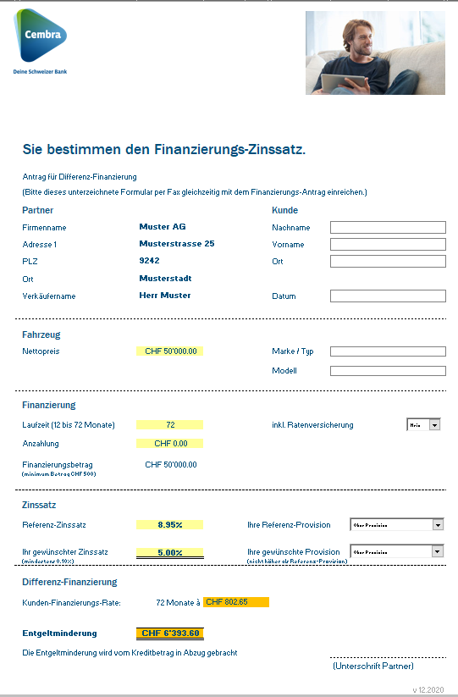
1.

Antrag für Differenz-Finanzierung ausfüllen, ausdrucken (+ 1x für Ihre Akten!), unterzeichnen und uns gleichzeitig mit dem Finanzierungs-Antrag einreichen per Fax.

Finanzierungs-Nehmer, Finanzierungs-Vertragnummer, Finanzierungs-Vertragsdatum und Datum ausfüllen

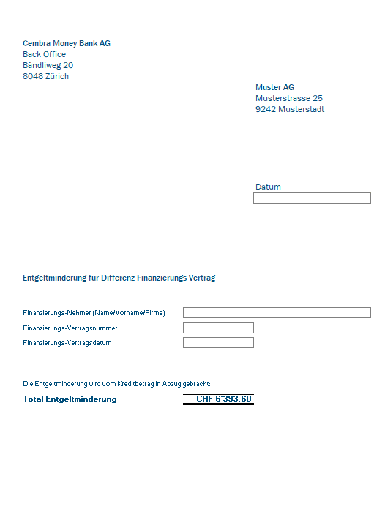

2.
Im Excel Tool „Beleg“ anklicken, umrahmte Felder ergänzen, Beleg ausdrucken, und diese zusammen mit den Vertragsunterlagen an Cembra Money Bank AG senden.
Ein Exemplar ist für Ihre Akten bestimmt.

3.
Die Entgeltminderung wird vom Kreditbetrag
in Abzug gebracht.

 | v 04.2023

